Hoja1
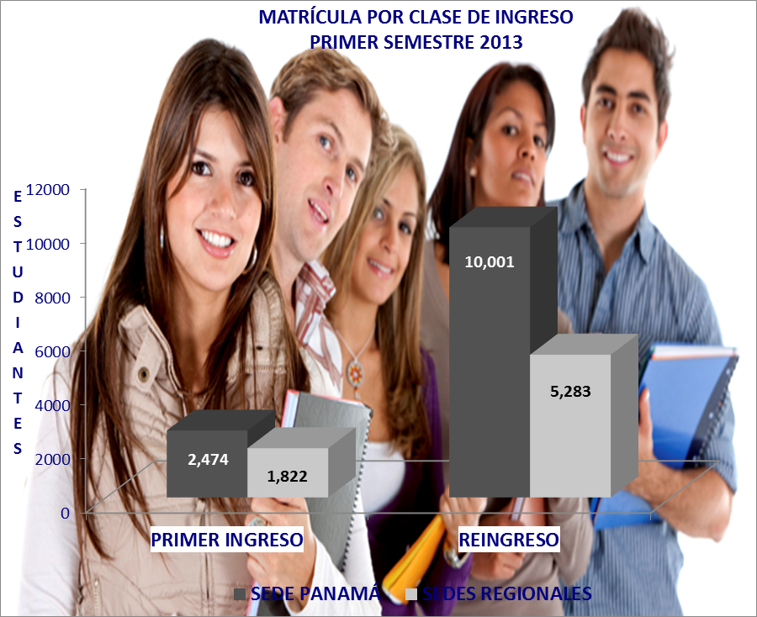
MATRÍCULA POR CLASE DE INGRESO Y TURNO, SEGÚN SEDE,
PRIMER SEMESTRE 2013

SEDE | TOTAL | PRIMER INGRESO |  |  |  | REINGRESO
 |  | SUB-TOTAL | % | TURNO |  | SUB-TOTAL | % | TURNO
 |  |  |  | D | N |  |  | D | N

GRAN TOTAL | 19,580 | 4,296 | 100.0 | 3,266 | 1,030 | 15,284 | 100.0 | 7,051 | 8,233

SEDE PANAMÁ | 12,475 | 2,474 | 57.6 | 2,094 | 380 | 10,001 | 65.4 | 4,932 | 5,069

Facultad de Ing. Civil | 3,292 | 559 | 13.0 | 493 | 66 | 2,733 | 17.9 | 1,319 | 1,414
Facultad de Ing. Eléctrica | 1,724 | 287 | 6.7 | 262 | 25 | 1,437 | 9.4 | 721 | 716
Facultad de Ing. Industrial | 3,406 | 684 | 15.9 | 571 | 113 | 2,722 | 17.8 | 1,283 | 1,439
Facultad de Ing. Mecánica | 1,527 | 443 | 10.3 | 368 | 75 | 1,084 | 7.1 | 572 | 512
Facultad de Ing. de Sistemas Comp. | 2,134 | 416 | 9.7 | 381 | 35 | 1,718 | 11.2 | 833 | 885
Facultad de Ciencias y Tecnología | 392 | 85 | 2.0 | 19 | 66 | 307 | 2.0 | 204 | 103

SEDES REGIONALES | 7,105 | 1,822 | 42.4 | 1,172 | 650 | 5,283 | 34.6 | 2,119 | 3,164

Azuero | 1,180 | 273 | 6.4 | 165 | 108 | 907 | 5.9 | 382 | 525
Bocas del Toro | 203 | 32 | 0.7 |  | 32 | 171 | 1.1 | 39 | 132
Coclé | 681 | 190 | 4.4 | 133 | 57 | 491 | 3.2 | 185 | 306
Colón | 646 | 117 | 2.7 | 32 | 85 | 529 | 3.5 | 43 | 486
Chiriquí | 2,160 | 610 | 14.2 | 363 | 247 | 1,550 | 10.1 | 661 | 889
Panamá Oeste | 1,143 | 310 | 7.2 | 211 | 99 | 833 | 5.5 | 285 | 548
Veraguas | 1,092 | 290 | 6.8 | 268 | 22 | 802 | 5.2 | 524 | 278

